Eks 1
 |  | 1 | 2 | 3 | 4 | 5 | 6 | 7 | 8 |  | Standardavvik-metoder
 | 1 |  |  |  |  |  |  |  |  |  | Gj.snitt | Per observasjon
Ønsket strek | 2 | 0.9552 |  |  |  |  |  |  |  |  | 0.9552 | 0.0000 | 0.0000
 | 3 | 0.8534 | 0.8512 |  |  |  |  |  |  |  | 0.8523 | 0.0011 | 0.0011
 | 4 | 0.8477 | 0.8491 | 0.9786 |  |  |  |  |  |  | 0.8918 | 0.0614 | 0.0614
 | 5 | 0.8951 | 0.914 | 0.9029 | 0.8999 |  |  |  |  |  | 0.9030 | 0.0069 | 0.0069
 | 6 | 0.8431 | 0.8395 | 0.9638 | 0.959 | 0.9058 |  |  |  |  | 0.9022 | 0.0538 | 0.0538
 | 7 | 0.8545 | 0.8403 | 0.9638 | 0.9646 | 0.8947 | 0.9602 |  |  |  | 0.9130 | 0.0525 | 0.0525
 | 8 | 0.8576 | 0.8438 | 0.9742 | 0.9711 | 0.8951 | 0.963 | 0.9789 |  |  | 0.9262 | 0.0547 | 0.0547
 | 9 | 0.8357 | 0.8276 | 0.961 | 0.9666 | 0.8799 | 0.949 | 0.9524 | 0.9595 |  | 0.9165 | 0.0553 | 0.0553

 |  |  |  |  |  |  |  |  |  | St.dev *3 | 0.0827
 |  |  |  |  |  |  |  |  |  | Maksverdi | 0.8725 | 0.1000 | 0.0515 | 0.0528
 |  |  |  |  |  |  |  |  |  |  |  | (statisk) | (st.dev * 2) | (alle BIoU samlet)

1. 2. 3. 4. 5. 6. 7. 8. 9.

Eks 2 - Datafeil
 |  | 1 | 2 | 3 | 4 | 5 | 6 | 7 | 8 |  | Standardavvik-metoder
 | 1 |  |  |  |  |  |  |  |  |  | Gj.snitt | Per observasjon
 | 2 | 0.9465 |  |  |  |  |  |  |  |  | 0.9465 | 0.0000 | 0.0000
 | 3 | 0.9323 | 0.9424 |  |  |  |  |  |  |  | 0.9374 | 0.0050 | 0.0050
 | 4 | 0.7536 | 0.7756 | 0.7583 |  |  |  |  |  |  | 0.7625 | 0.0095 | 0.0095
 | 5 | 0.8737 | 0.8688 | 0.9051 | 0.7473 |  |  |  |  |  | 0.8487 | 0.0602 | 0.0602
 | 6 | 0.9192 | 0.8941 | 0.8882 | 0.7381 | 0.8622 |  |  |  |  | 0.8604 | 0.0638 | 0.0638
Ønsket strek | 7 | 0.8931 | 0.8727 | 0.8694 | 0.7425 | 0.8534 | 0.9394 |  |  |  | 0.8618 | 0.0598 | 0.0598
 | 8 | 0.3515 | 0.3512 | 0.3584 | 0.3216 | 0.3630 | 0.3534 | 0.3685 |  |  | 0.3525 | 0.0139 | 0.0139
 | 9 | 0.3619 | 0.3557 | 0.3557 | 0.3248 | 0.3602 | 0.3705 | 0.3808 | 0.9408 |  | 0.4313 | 0.1932 | 0.1932

 |  |  |  |  |  |  |  |  |  | St.dev *2 | 0.4289
 |  |  |  |  |  |  |  |  |  | Maksverdi | 0.5176 | 0.0500 | 0.1190 | 0.2523
 |  |  |  |  |  |  |  |  |  |  |  | (statisk) | (st.dev * 2) | (alle BIoU samlet)
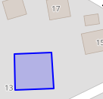
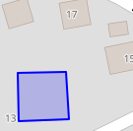
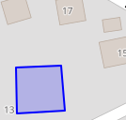
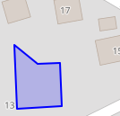
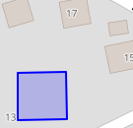
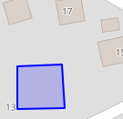
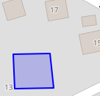
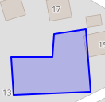
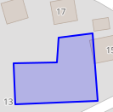

1. 2. 3. 4. 5. 6. 7. 8. 9.

Eks 3 - Uenig i enig
 |  | 1 | 2 | 3 | 4 | 5 | 6 | 7 |  | Standardavvik-metoder
 | 1 |  |  |  |  |  |  |  |  | Gj.snitt | Per observasjon
Ønsket strek | 2 | 0.9486 |  |  |  |  |  |  |  | 0.9486 | 0.0000 | 0.0000
 | 3 | 0.3318 | 0.3428 |  |  |  |  |  |  | 0.3373 | 0.0055 | 0.0055
 | 4 | 0.8996 | 0.9172 | 0.3446 |  |  |  |  |  | 0.7204 | 0.2659 | 0.2659
 | 5 | 0.9006 | 0.9287 | 0.3381 | 0.9093 |  |  |  |  | 0.7692 | 0.2491 | 0.2491
 | 6 | 0.3182 | 0.3259 | 0.9346 | 0.3341 | 0.3404 |  |  |  | 0.4507 | 0.2421 | 0.2421
 | 7 | 0.3257 | 0.3334 | 0.9520 | 0.3375 | 0.3409 | 0.9289 |  |  | 0.5364 | 0.2858 | 0.2858

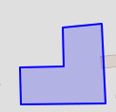
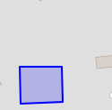

 |  |  |  |  |  |  |  |  | St.dev *2 | 0.4128
 |  |  |  |  |  |  |  |  | Maksverdi | 0.5358 | 0.1000 | 0.2448 | 0.2922
 |  |  |  |  |  |  |  |  |  |  | (statisk) | (st.dev * 2) | (alle BIoU samlet)
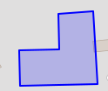

1. 2. 3. 4. 5. 6. 7.

